Feuil1
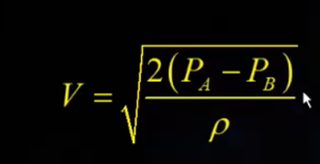
Mesure de dP (Pa) | Mesure de v (anémomètre) | Tamb | 20 | °C
1000 | 1 | masse volumique de l'air | 1000 | kg.m-3
2000 | 2
3000 | 2.5
4000 | 3
5000 | 4
6000 | 5
7000 | 6

Tube de pitot
 | Mesure de v (anémomètre)
1 | 1
2
2.5
3
4
5
6

